룬드런던 공구가
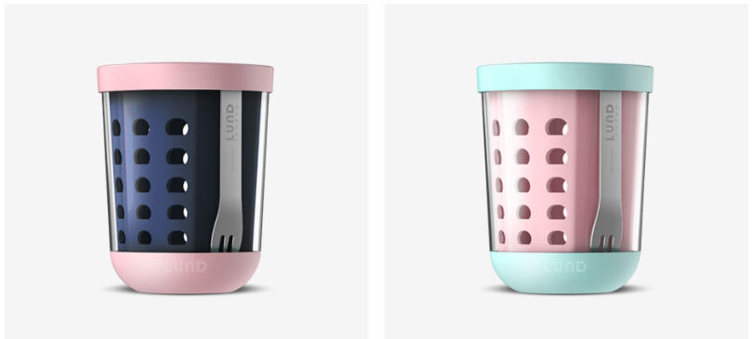 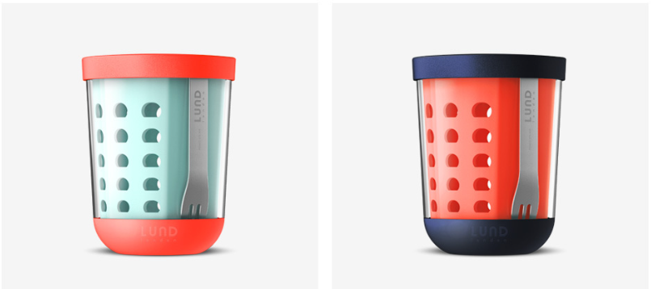 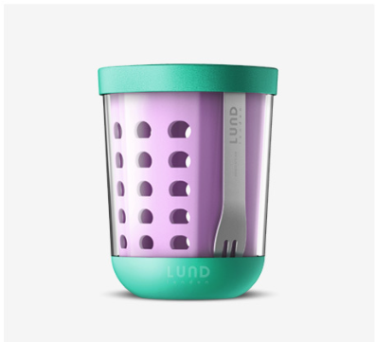 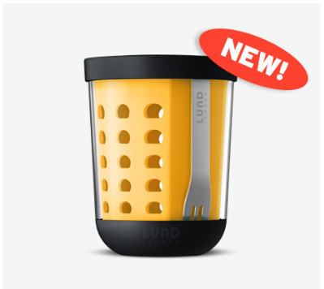 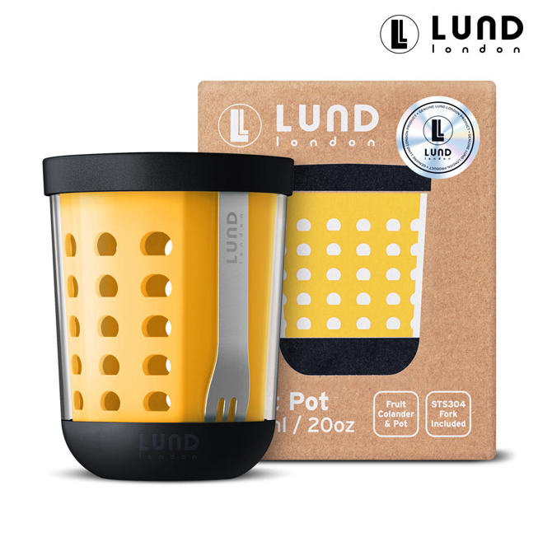

#업체 기본정보
거 래 처 정 보 | 브랜드 |  | 룬드런던 |  | 택배사 |  | 롯데택배 |  | 합배송여부 |  | 가능 | 샘플
 | 제품 |  | 후르츠팟 |  | 기본 택배비 |  | 무료 |  |  |  |  | 샘플은 제공되며, 제품 10개 이상 판매 시 무상으로 지원됩니다. 공동구매 미진행 또는 10개 미만 판매 시, 샘플 비용은 공구가 기준으로 청구됩니다.
 | 브랜드 담당자 |  | 이찬호 |  | 무료배송 기준 |  | 국내
 | 공동구매 담당자 연락처 |  |  |  | 제주/도서산간 추가 |  | 편도 4,000원 추가 |  | 재고 |  | 진행시 제품별 확인 필요
 | 발주/CS담당자 채널 |  | 발주/CS 메일 (아래 3개 메일 주소 필수) <to> ndcompany010@gmail.com <cc1> ndcompany006@gmail.com <cc2> ch.lee@ndcompany.net |  | 단순 변심/환불 왕복 택배비 (개봉 및 사용시 반품/교환 불가, 제품 불량의 경우 제외 등 공식 홈페이지 조건과 동일) |  | 8,000원 (제주/도서산간지역의 경우 총 16,000원 발생) |  | 당일배송 |  | 오전 11시(물량 과다시 지연)
 |  |  |  |  | 출고/반품지 |  | 주소 : 군포 복합물류터미널 번영로 82-27 N동 서관 5층 신화물류 연락처: 031-460-2691
 | URL |  | https://lundlondon.kr/product/list.html?cate_no=128
#구성안
NO | 카테고리 | 상품명 |  | 옵션 |  | 정상판매가 | 온라인최저가 | 공구판매가 | 정가 대비 할인 | 셀러 수수료 | 마진
1 | 리빙 | 룬드런던 후르츠팟 단품 |  | 인디고/핑크/민트/코럴/라일락/범블비 중 택1 |  | 39,000 | 34,000 | 29,000 | 15% | 18.0% | 5,220
2 | 리빙 | 룬드런던 후르츠팟 2개 세트 |  | 인디고/핑크/민트/코럴/라일락/범블비 중 택2 (우측 옵션 구성 확인) |  | 78,000 | 78,000 | 49,900 | 36% | 18.0% | 8,982
3 | 리빙 | 룬드런던 후르츠팟 4개 세트 |  | 인디고/핑크/민트/코럴/라일락/범블비 중 택4 (우측 옵션 구성 확인) |  | 156,000 | 156,000 | 89,900 | 42% | 18.0% | 16,182 |  | 발주서 바코드 | 옵션 구성
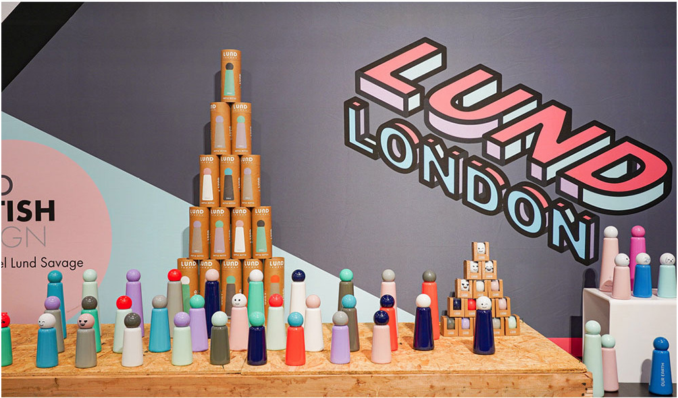
 |  |  |  |  |  |  |  |  |  |  |  |  | 1 | 8809952340132 | 인디고 1P | 단품 (공구 판매가 29,000원)
 |  |  |  |  |  |  |  |  |  |  |  |  | 2 | 8809952340149 | 핑크 1P
 |  |  |  |  |  |  |  |  |  |  |  |  | 3 | 8809952340156 | 민트 1P
 |  |  |  |  |  |  |  |  |  |  |  |  | 4 | 8809952340163 | 코럴 1P
 |  |  |  |  |  |  |  |  |  |  |  |  | 5 | 101482 | 라일락 1P
 |  |  |  |  |  |  |  |  |  |  |  |  | 6 | 101541 | 범블비 1P
 |  |  |  |  |  |  |  |  |  |  |  |  | 7 | 2110146400065 | 인디고 1P + 핑크 1P | 2종 세트 (공구 판매가 49,900원)
 |  |  |  |  |  |  |  |  |  |  |  |  | 8 | 2110146400072 | 인디고 1P + 민트 1P
 |  |  |  |  |  |  |  |  |  |  |  |  | 9 | 2110146400089 | 인디고 1P + 코럴 1P
 |  |  |  |  |  |  |  |  |  |  |  |  | 10 | 2110146400102 | 핑크 1P + 민트 1P
 |  |  |  |  |  |  |  |  |  |  |  |  | 11 | 2110146400119 | 핑크 1P + 코럴 1P
 |  |  |  |  |  |  |  |  |  |  |  |  | 12 | 2110146400133 | 민트 1P + 코럴 1P
 |  |  |  |  |  |  |  |  |  |  |  |  | 13 | 2110146900251 | 민트 1P + 라일락 1P
 |  |  |  |  |  |  |  |  |  |  |  |  | 14 | 2110146900268 | 인디고 1P + 라일락 1P
 |  |  |  |  |  |  |  |  |  |  |  |  | 15 | 2110146900275 | 코럴 1P + 라일락 1P
 |  |  |  |  |  |  |  |  |  |  |  |  | 16 | 2110146900282 | 핑크 1P + 라일락 1P
 |  |  |  |  |  |  |  |  |  |  |  |  | 17 | 2110146400331 | 라일락 1P + 라일락 1P
 |  |  |  |  |  |  |  |  |  |  |  |  | 18 | 2110146400096 | 핑크 1P + 핑크 1P
 |  |  |  |  |  |  |  |  |  |  |  |  | 19 | 2110146400058 | 인디고 1P + 인디고 1P
 |  |  |  |  |  |  |  |  |  |  |  |  | 20 | 2110146400140 | 코럴 1P + 코럴 1P
 |  |  |  |  |  |  |  |  |  |  |  |  | 21 | 2110146400126 | 민트 1P + 민트 1P
 |  |  |  |  |  |  |  |  |  |  |  |  | 22 | 2110146400430 | 범블비 1P + 범블비 1P
 |  |  |  |  |  |  |  |  |  |  |  |  | 23 | 2110146400409 | 범블비 1P + 인디고 1P
 |  |  |  |  |  |  |  |  |  |  |  |  | 24 | 2110146400447 | 범블비 1P + 코럴 1P
 |  |  |  |  |  |  |  |  |  |  |  |  | 25 | 2110146400386 | 범블비 1P + 핑크 1P
 |  |  |  |  |  |  |  |  |  |  |  |  | 26 | 2110146400355 | 범블비 1P + 민트 1P
 |  |  |  |  |  |  |  |  |  |  |  |  | 27 | 2110146400362 | 범블비 1P + 라일락 1P
 |  |  |  |  |  |  |  |  |  |  |  |  | 28 | 2110146900206 | 민트, 인디고, 코럴, 핑크 | 4종 세트 (공구 판매가 89,900원)
 |  |  |  |  |  |  |  |  |  |  |  |  | 29 | 2110146900213 | 민트, 인디고, 코럴, 라일락
 |  |  |  |  |  |  |  |  |  |  |  |  | 30 | 2110146900220 | 민트, 인디고, 핑크, 라일락
 |  |  |  |  |  |  |  |  |  |  |  |  | 31 | 2110146900237 | 민트, 코럴, 핑크, 라일락
 |  |  |  |  |  |  |  |  |  |  |  |  | 32 | 2110146900244 | 인디고, 코럴, 핑크, 라일락
 |  |  |  |  |  |  |  |  |  |  |  |  | 33 | 2110146400423 | 라일락, 핑크, 인디고, 범블비
 |  |  |  |  |  |  |  |  |  |  |  |  | 34 | 2110146400393 | 민트, 핑크, 인디고, 범블비

